Лист1
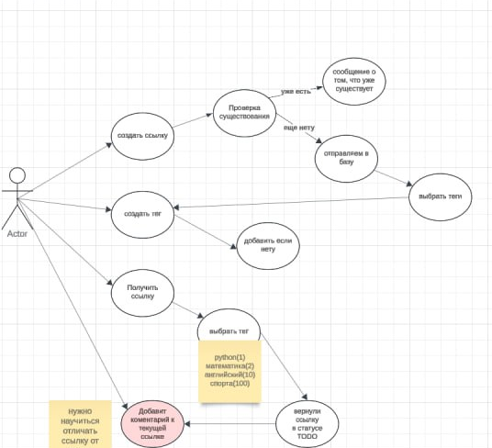
Добавление ссылок на видео, которые вы бы хотели посмоттреть | Возможность получить эти ссылки | Работа с базами данных
сделать функцию для добавления ссылок | Создание функции по которой пользователь сможет получить эту ссылку | сохранять полученные ссылки и присваивать их к конкретному пользователю по телеграм id
 | Возможность написать комментарий к данной ссылке

